상품제안서
송월 생활공작소 솔리드 뱀부 타올 2매 + 핸드워시 250ml 1개 세트 | 상품코드: S48673

 |  |  |  |  |  |  | 02-713-8555 | www.synergygift.co.kr
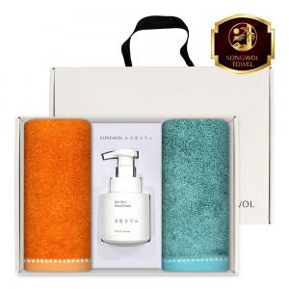

【상세/제작정보】

【인쇄/포장옵션】 | 나염1도, 자수2p / 포장불가능

【공급단가】 | 수량 | 20~ | 100~ | 300~ | 500~ | 1,000~
*VAT별도 | 단가 | 17,040원 | 16,380원 | 15,710원 | 15,180원 | 14,910원

【상품 URL】 | https://www.synergygift.co.kr:443/src/goods_detail.php?gdno=48673

